Лист1
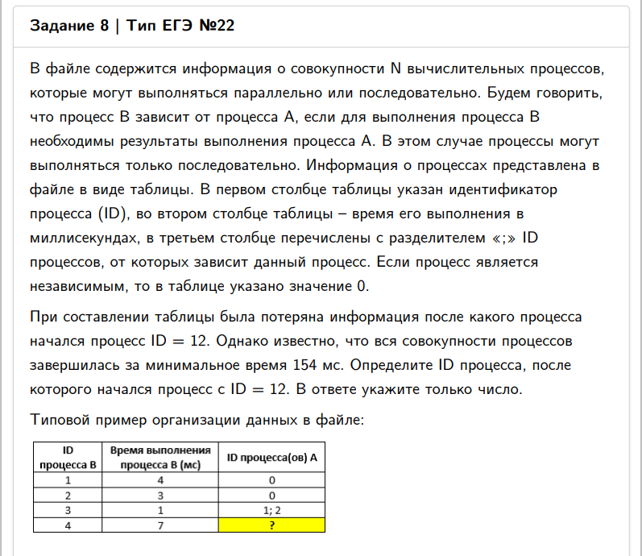
ID процесса B | Время выполнения процесса B (мс) | ID процесса (ов) A
1 | 13 | 6 | 11 |  | 10 | 20 | 0 | 33 | 154 | 154
2 | 7 | 6 | 17 |  | 10 | 14 | 0 | 21 | ?=16
3 | 8 | 14 |  |  | 6 | 0 | 0 | 14
4 | 5 | 2 |  |  | 21 | 0 | 0 | 26
5 | 36 | 14 | 19 |  | 6 | 87 | 0 | 123
6 | 10 | 0 |  |  | 0 | 0 | 0 | 10
7 | 16 | 12 | 13 | 16 | 130 | 23 | 50 | 146
8 | 5 | 3 | 12 | 15 | 14 | 130 | 24 | 135
9 | 29 | 11 | 17 |  | 20 | 14 | 0 | 49
10 | 18 | 9 | 16 |  | 49 | 50 | 0 | 68
11 | 20 | 0 |  |  | 0 | 0 | 0 | 20
12 | 80 | 16 |  |  | 50 | 0 | 0 | 130
13 | 9 | 17 |  |  | 14 | 0 | 0 | 23
14 | 6 | 0 |  |  | 0 | 0 | 0 | 6
15 | 4 | 11 | 17 |  | 20 | 14 | 0 | 24
16 | 36 | 6 | 14 | 17 | 10 | 6 | 14 | 50
17 | 14 | 0 |  |  | 0 | 0 | 0 | 14
18 | 24 | 11 | 12 |  | 20 | 130 | 0 | 154
19 | 37 | 6 | 15 | 16 | 10 | 24 | 50 | 87
20 | 21 | 2 | 16 |  | 21 | 50 | 0 | 71
0 |  |  |  |  |  |  |  | 0

